Comments
 | Issue | Screenshot | Reply
1 | بيخرجني من الموقع بعد الاشتراك سواء من على اللاب أو الموبايل |  | there are error happened itry to refresh first
2 | فين مكان كود الخصم؟ | 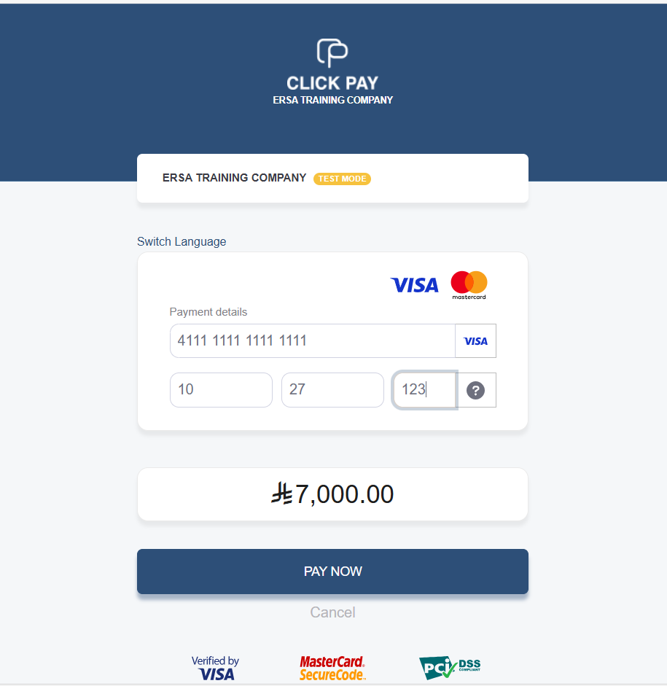 | Voucher is not in bussines, even it is it should be in the system not the bank page
3 | في الإيميل مكتوب تحقق من صفحة دوراتي وهذا الاسم غير موجود بالموقع |  | check under user profile-تعليمي
4 | فين المكان اللي بقدر أضيف منه آراء العملاء |  | not in business, you can ask for CR
5 | ضفت الأسئلة الشائعة لكنها ما ظهرتش على الموقع ، ولما عملت publish ظهرتلي الرسالة دي |  | most probably you clicked on publish not save
6 | لما اخترت General Courses ظهرت بالشكل ده featured وتحتها فاضي، اعتقد لو مفيش feautred مش ضروري تظهر بالشكل ده فاضية لأن وقتها المستخدم هيعتقد إن مفيش كورسات تحتها | 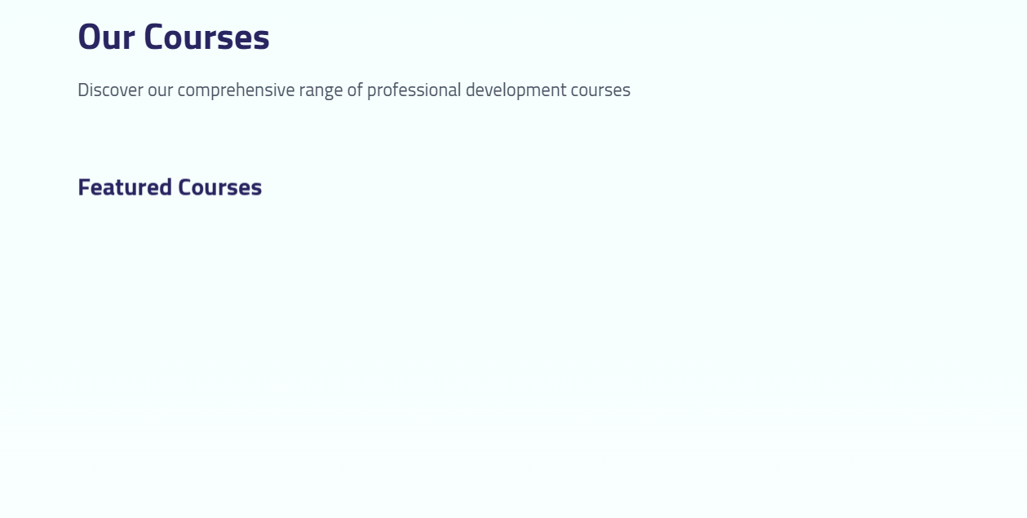 | did you try to add a fetured course under this category
7 | إزاي أظهر الكورسات بالترتيب حسب الأيام وتاريخ البداية لكل كورس، لأنهم مش ظاهرين بالترتيب |  | not in business, you can ask for CR
8 | إزاي أعدل أي محتوى موجود على الموقع زي المحتوى الخاص ب من نحن أو أي عنوان لسيكشن وما إلى ذلك | 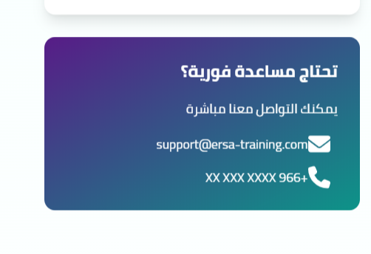 مثال على محتوى ممكن يتطلب التعديل في أي وقت | not in business, you can ask for CR
9 | الأقسام مش بتظهر خالص على الموقع زي الموارد البشرية وإدارة المشاريع و...، ودي محتاجين طريقة لظهورها أو إزاي المستخدم يبحث عن تخصص معين؟ |  | already discussed before, not in business, you can ask for CR
10 | لما بدخل على تعليمي مش بتظهر صور الدورات، وكمان لما بضغط على تفاصيل الطلب مش بيحولني لأي حاجة والموقع بيهنج ومش بعرف اتنقل بين ال sections المختلفة. جربت على edge و كروم
11 | التاريخ العربي هو فقط اللي ظاهر، هل ممكن إظهار التاريخ الميلادي كمان؟ | 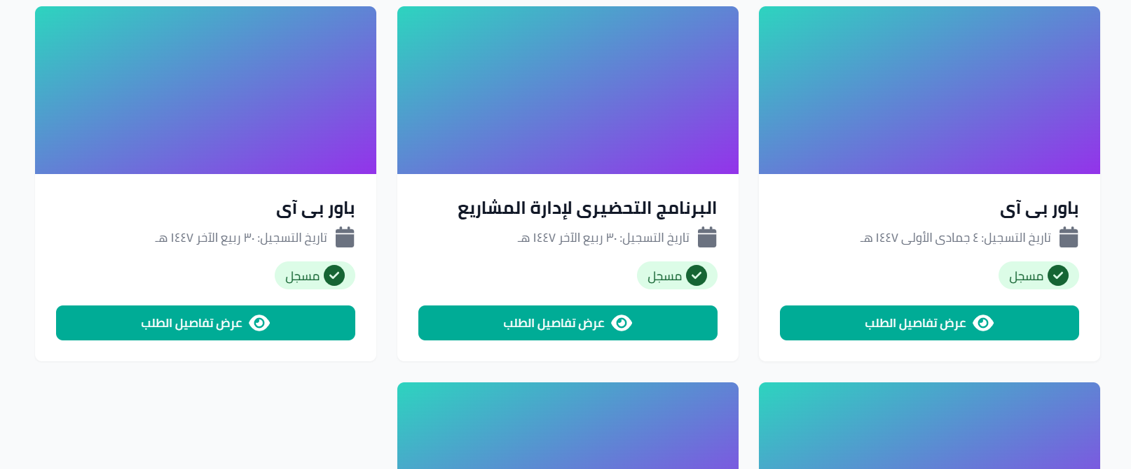 | this is your calender, we only show one date format
12 | إزاي بقدر أعدل على سياسة الخصوصية وسياسة الاستبدال والاسترجاع؟ |  | not in business, you can ask for CR
13 | إيه الإيميل المسجل اللي بتوصل عليه رسائل الاستفسارات والاستشارات؟
14 | لما ضغطت على الشهادات عملت error | 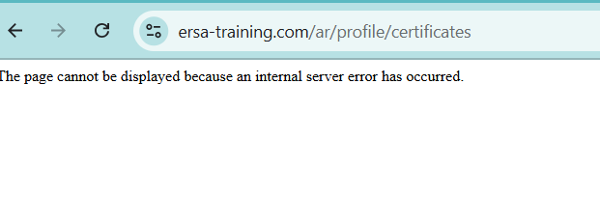 | wrong page will be removed from menu
15 | أيقونات السوشيال ميديا مش بتحول لأي شيء، بس بترجعني لأول الصفحة | 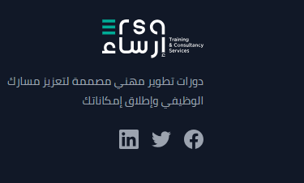 | we do not have social info and we already asked for it a lot oftime along with the 966xxxxx number in contact
16 | السيرش صعب، مش بلحق أكتب الكلمة وأكملها، بيحولني لأول الصفحة |  | will incress or dissable auto search if you confirmed
17 | Course Sorting
18 | orders | to be sent on sales email
 | Consulting | to be shared on the Consulting email

Required Edits
رقم التواصل والواتساب: +966 55 778 7849 الإيميل: info@ersa-training.com الإيميل فقط للجزء الخاص بالمساعدة .. وباقي الإيميلات على sales.ersa-training.com وومع الطلبات يضاف مع إيميل sales إيميل products@ersa-training.com | 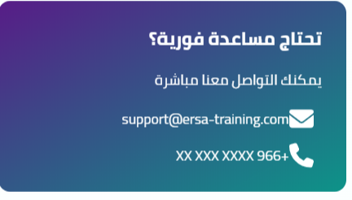
Hide for now | 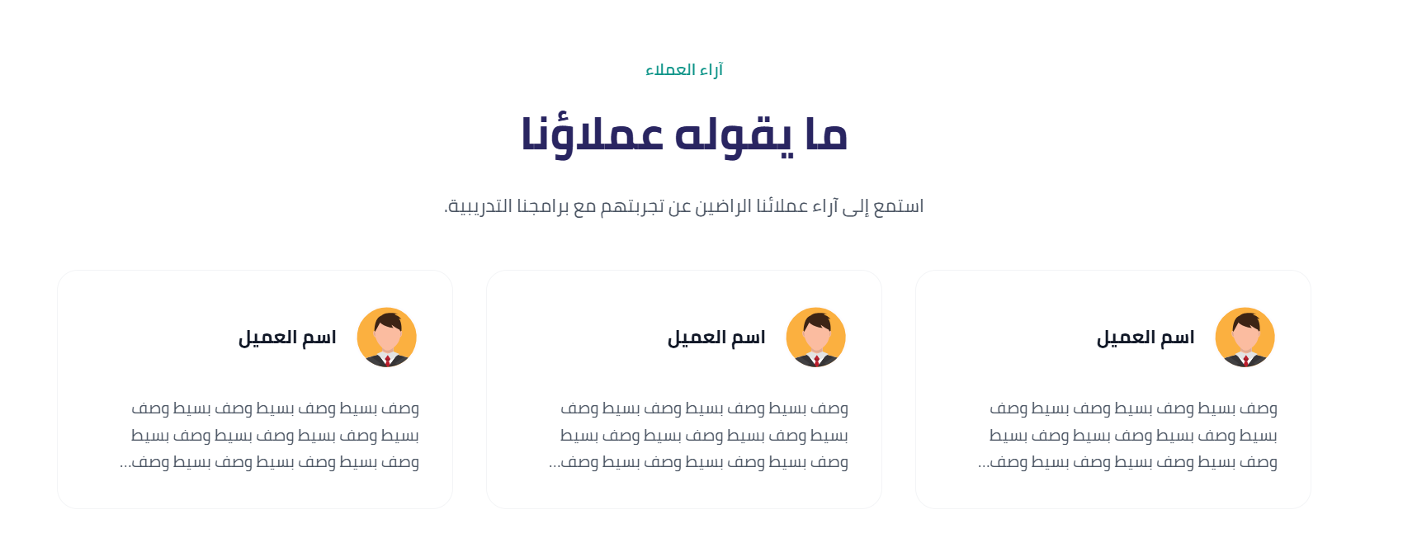
تغيير المحتوى هنا: Arabic: انضم إلى مجتمع من المتدربين الطموحين نوفر لك تجربة تدريبية مرنة ومصممة لتناسب احتياجاتك. اختر مسارك بثقة نساعدك على الوصول إلى البرنامج الأنسب لأهدافك المهنية. تعلّم بسهولة وحقّق نتائج مميزة نوفر تدريبًا تفاعليًا يجمع بين الجودة والتطبيق العملي. دعم متواصل في كل خطوة فريقنا معك لضمان تجربة تعليمية مثمرة. English: Join a community of ambitious learners Enjoy a flexible learning experience tailored to your goals. Choose your path with confidence Find the right program to match your professional aspirations. Learn easily. Achieve more. Experience quality, practical, and interactive training. Ongoing support every step of the way Our team is here to help you succeed. | 
مطلوب معرفة مقاس الصورة عشان هتتغير لصورة تانية
تعديل محتوى هذ الجزء إلى الآتي: رحلتنا في التميّز منذ انطلاقنا، حققنا إنجازاتنا من خلال تقديم تجربة تدريبية متميزة تُسهّل على المتدربين اختيار ما يناسبهم وتضمن وضوح المحتوى وجودة تقديمه لكل فئة. المتدربين 2000+ برنامج تدريبي 100+ عميل 120+ رضا العملاء 95% English: Our Journey of Excellence Since our inception, we have achieved remarkable milestones by delivering an exceptional training experience that empowers learners to choose programs that best suit their needs while ensuring clarity, quality, and relevance for every category. 2,000+ Trainees 100+ Training Programs 120+ Clients 95% Customer Satisfaction Rate | 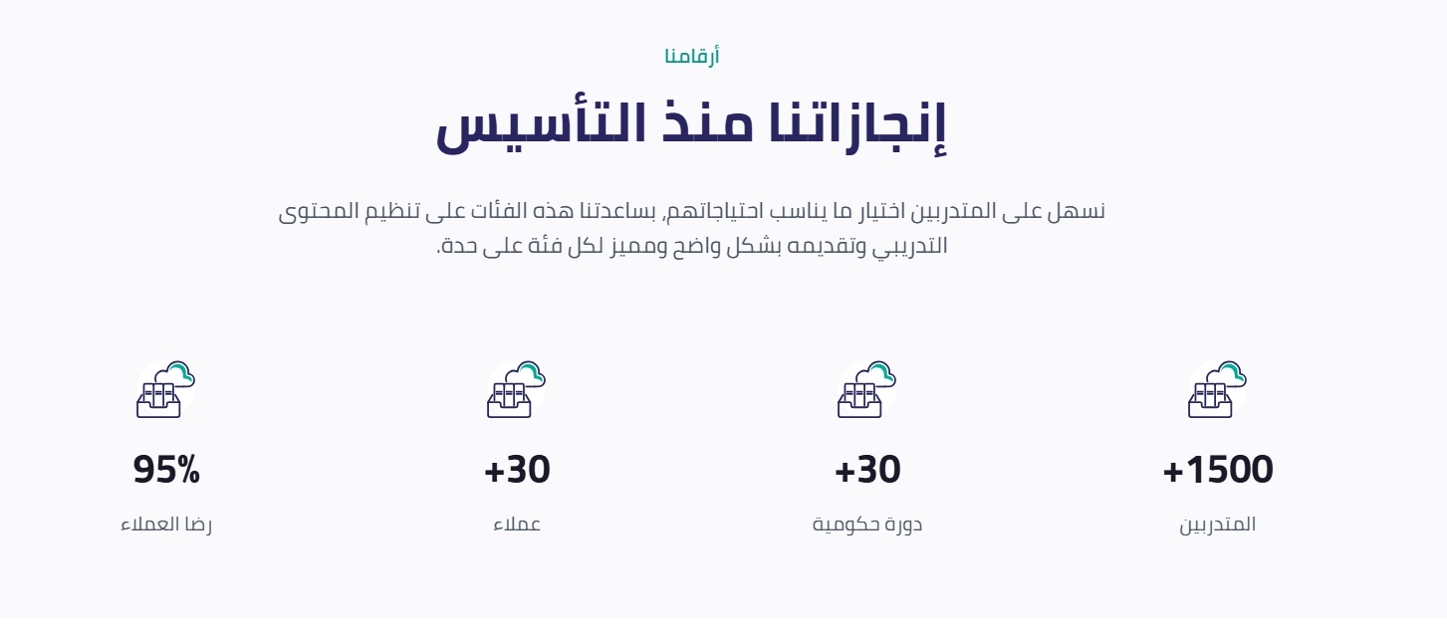
تعديل المحتوى: حلولنا التدريبية نقدّم حلولًا تدريبية متكاملة تواكب احتياجات الأفراد والمنشآت، وتركّز على تطوير المهارات ورفع كفاءة الأداء لتحقيق نموٍّ مهني مستدام. English Our Training Solutions We deliver integrated training solutions tailored to the needs of individuals and organizations, focusing on skill development, performance enhancement, and sustainable professional growth.
تعديل المحتوى: استشارات إدارية نقدّم حلولًا استشارية تساعد المؤسسات على تطوير أدائها وتحسين كفاءتها الإدارية. Consultancy Services We provide tailored consulting solutions that help organizations enhance performance and improve administrative efficiency. | 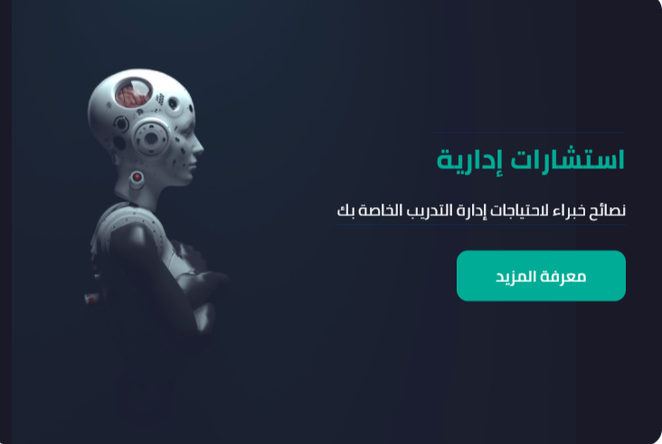
حذف صنع والإيموجي | 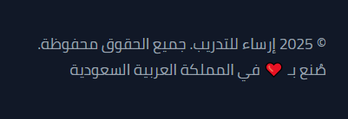
مطلوب معرفة مقاسات الصورة لتغييرها | 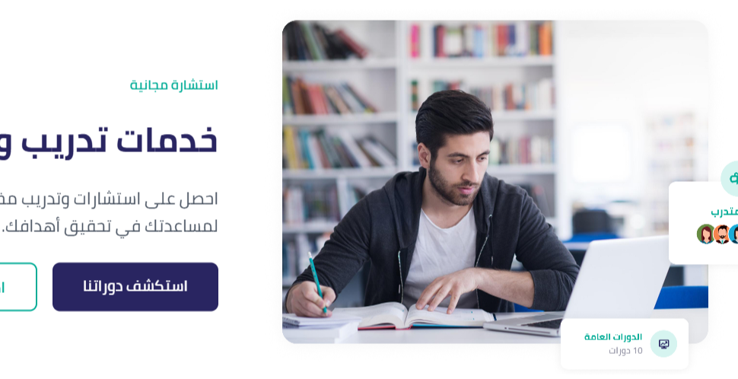
تعديل كلمة تجربة ل استكشف دوراتنا التدريبية | 
تعديل المحتوى: برامج تدريبية مبتكرة ترتقي بقدراتك وتفتح لك آفاقًا جديدة للنجاح Innovative training programs to elevate your capabilities and open new paths to success.
Hide for now | 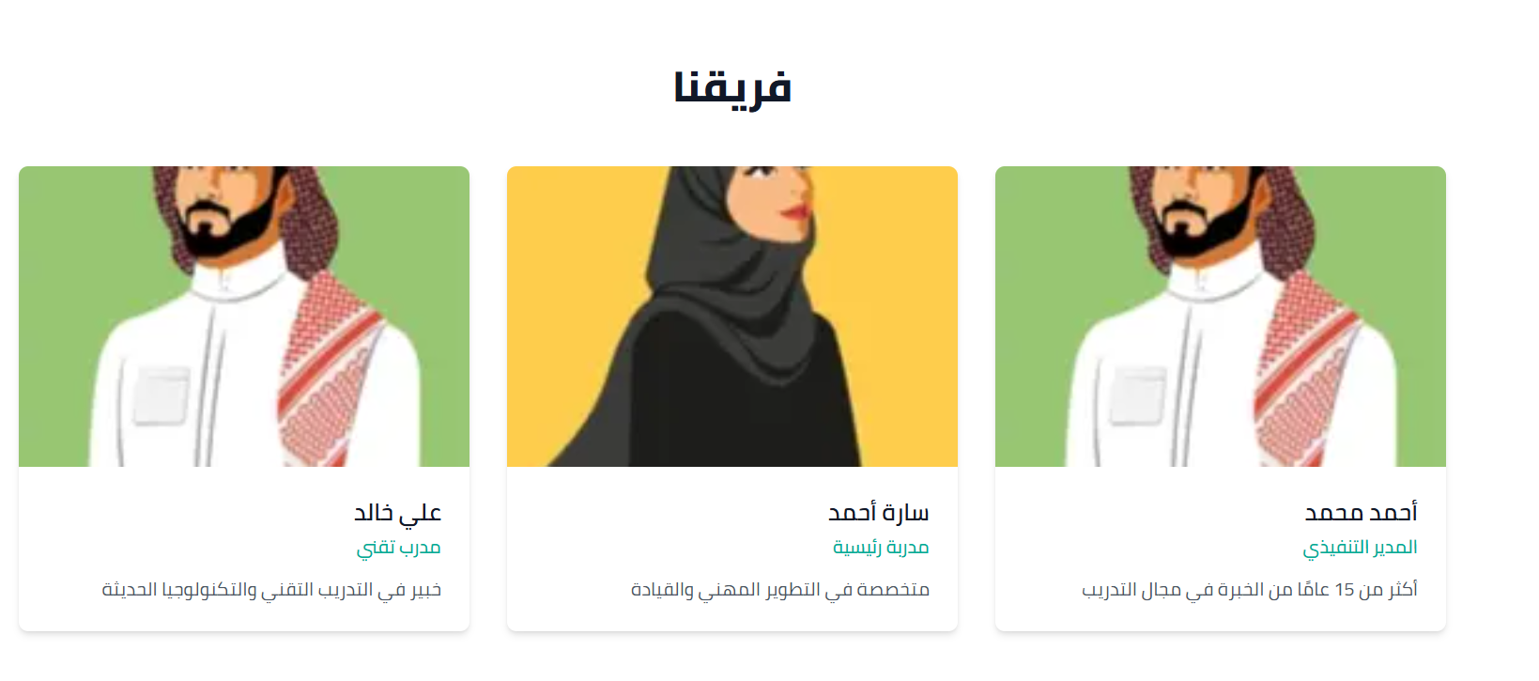
من نحن شركة محلية وخبرات عالمية تعمل على تقديم حلول تدريبية متخصصة وخدمات استشارية إدارية مبتكرة، وبأعلى معايير الجودة، وأفضل الممارسات؛ لتعزيز كفاءة المنظمات، وتحقيق أهدافها الاستراتيجية بفاعلية. Who We Are A local company with global expertise that provides specialized training solutions and innovative management consulting services, with the highest quality standards and best practices, to enhance the efficiency of organizations and effectively achieve their strategic goals. | 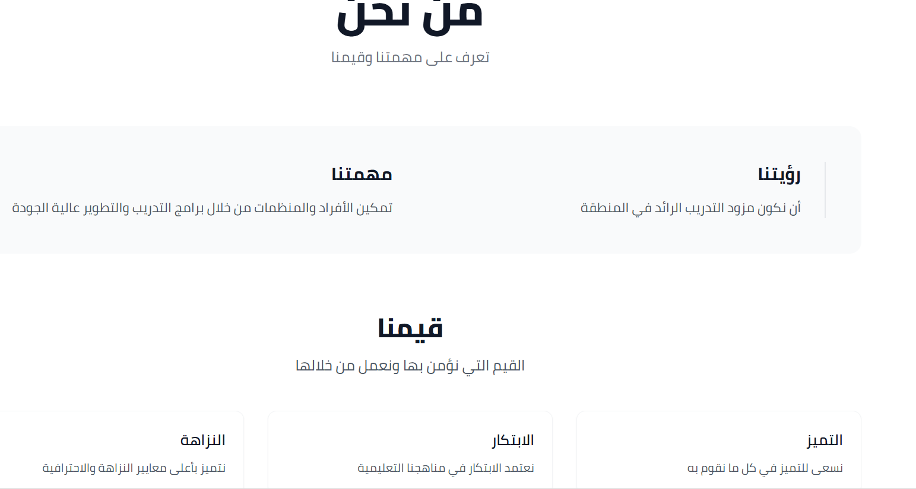
مهمتنا تمكيـــن المنظمــــات وتطويــــر الكفــــاءات لتحقيـــق أقصى إمكاناتهـــا والوصــــول إلــى الأهـداف الاستراتيجيــة بفعاليـة وكفــاءة. Our Mission Empowering organizations and developing competencies to achieve their maximum potential and reach strategic goals effectively and efficiently.
هدفنا أن نصبـح الشريـك الأول للمنظمـــــات فــي تحقيــق التميـــز المستـــدام. Our Objective To become the first partner of organizations in achieving sustainable excellence.
خدماتنا الخدمات التدريبية الخدمات الاستشارية حلول الذكاء الاصطناعي Our Services Training Services Consultancy Services AI Solutions
الفونت هنا مختلف | 
تعديل الإيميل بعد الاشتراك في البرنامج إن المشترك يتحقق من صفحة "تعليمي" "My Learning"
في صفحة "الدورات التدريبية" إظهار 6 دورات فقط والباقي يضغط عرض المزيد

